Data Source
No | Description EN | Description TH | BAPI | User Interface
 |  |  |  | Product Detail Main | Product Detail Price | Product Detail Detail | Product Detail Properties | Product Detail Substitute | Stock
1 | Article Code | รหัสสินค้า | ARTICLR_CODE | X | X | X | X | X | X | ฟิลด์ข้อมูลใน SAP
2 | Barcode | บาร์โค้ดสินค้า | BARCODE | X | X | X | X | X | X
3 | Article Name | ชื่อสินค้า | ARTICLE_NAME |  | X | X | X | X | X
4 | Unit (Unit + Number) | หน่วยสินค้า | UNI (NUMBER) |  | X | X |  |  | X
5 | Price | ราคาขาย | PRICE |  | X
6 | Width | ความกว้าง | WIDTH |  |  | X
7 | Length | ความยาว | LENGTH |  |  | X
8 | Height | ความสูง | HEIGHT |  |  | X
9 | Weight | น้ำหนัก | WEIGHT |  |  | X
10 | Volume | ปริมาตร | VOLUME |  |  | X
Sheet Product Detail
11 | Storage Location | ตำแหน่งจัดเก็บ | LOCATION |  |  | X |  |  | X
BAPI : ZGET_ARTICLE_DH_APP
12 | Shelf Life |  | S |  |  |  | X
13 | Batch |  | B |  |  |  | X
14 | Serial Number |  | S |  |  |  | X
15 | AH (Article Hierarchy) | ผู้แทนขาย | AH |  |  |  | X
16 | Purch. Group | กลุ่มจัดซื้อในประเทศ | PUR |  |  |  | X
17 | Purch. Group (INT.) | กลุ่มจัดซื้อต่างประเทศ | PUR |  |  |  | X
18 | Ctry of origin | ประเทศที่สั่งซื้อ | COU |  |  |  | X
19 | Tax | ภาษี | T |  |  |  | X
20 | Warranty | รับประกันสินค้า | ? |  |  |  | X
21 | Promotion | โปรโมชั่น (Check กับ Table Bonus Buy) |  |  |  |  | X
22 | Property | คุณสมบัติสินค้า | ? |  |  |  | X
23 | Substitute | สินค้าทดแทน | SUBSTITUTE |  |  |  |  | X
24 | Storage Location |  |  |  |  |  |  |  | X
Sheet Stock
25 | Site |  |  |  |  |  |  |  | X
26 | Sloc. |  |  |  |  |  |  |  | X
27 | Stock |  |  |  |  |  |  |  | X
28 | ATP |  |  |  |  |  |  |  | X

Product Detail
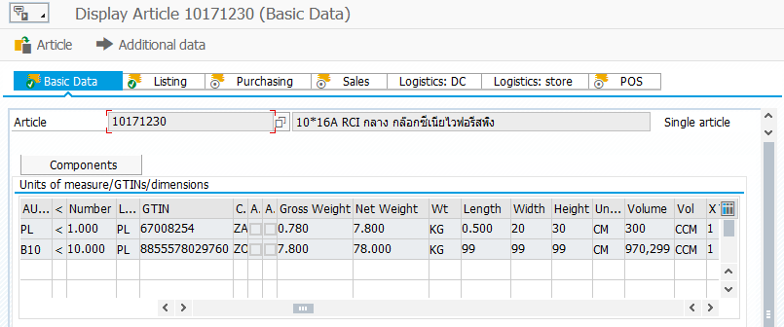
T-Code : MM43 --> Basic Data

1
3

9
4
7
6
8
10
2


T-Code : VK13 --> VKP0

5

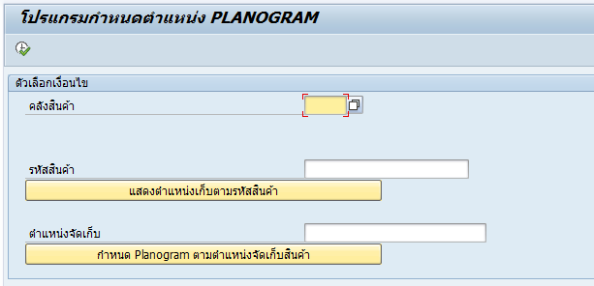
11
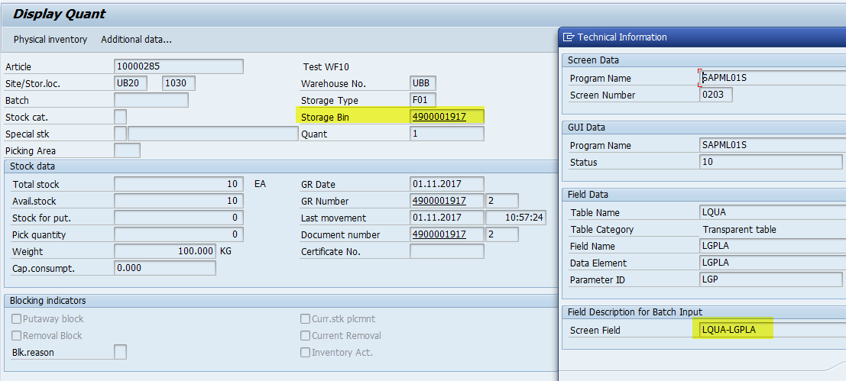
ในกรณีที่เป็น WM ระบบต้องไปตรวจสอบ Bin ที่ T-code : LX03 เพื่อหาตำแหน่งจัดเก็บ เพราะ ระบบจับตามการไส่เงื่อนไข SLOC ต่างกัน ตำแหน่งจัดเก็บต่างกัน

T-code : ZMMM24 ตำแหน่งจัดเก็บ Bin (Storage Location)

11

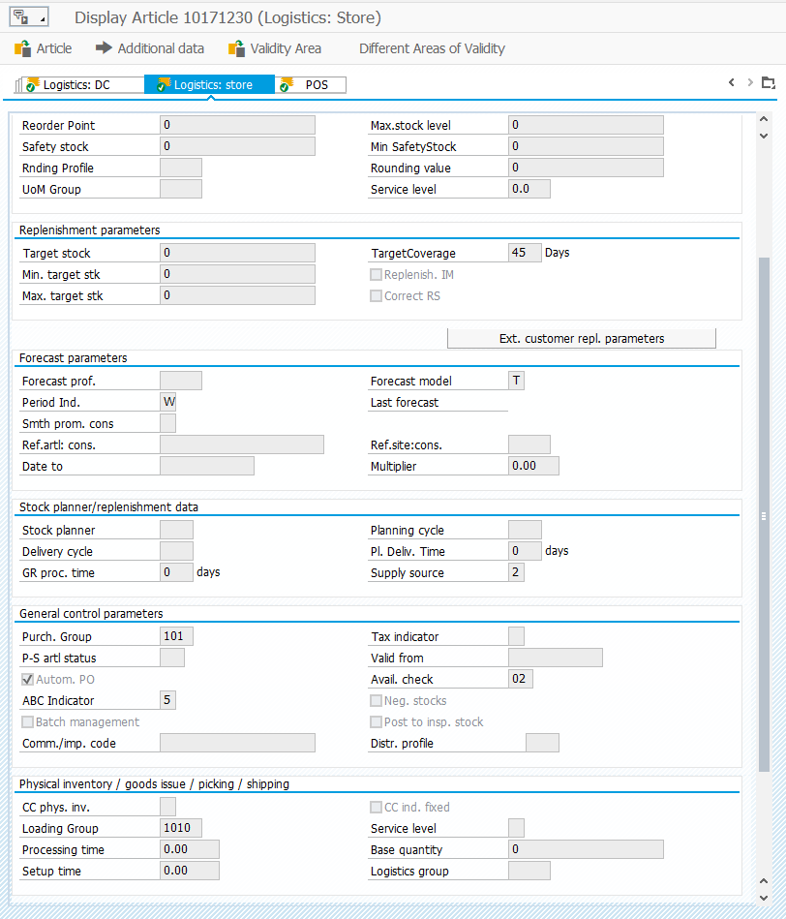
T-Code : MM43 --> Logistics: Store

13
ถ้ามี Batch จะมีการติ๊กถูก

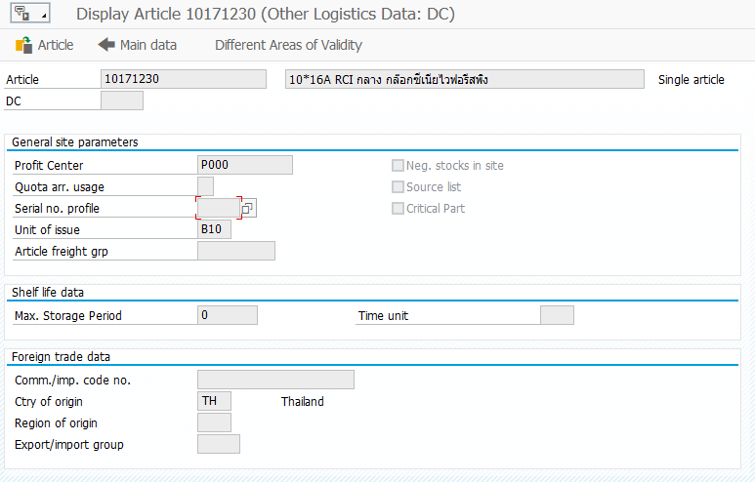

T-Code : MM43 --> Logistics Data --> Other Logistics Data

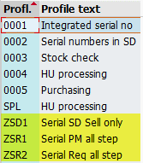

14

ZSD1: ซัมซุง
ZSR1: PM
ZSR2:Serial

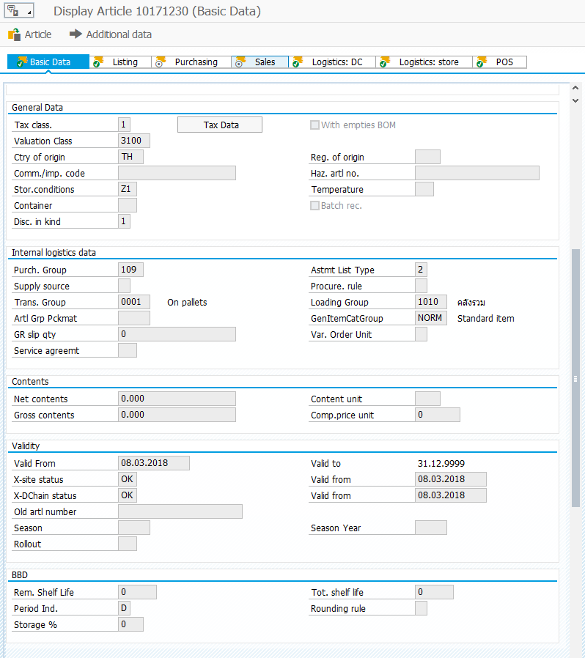
T-Code : MM43 --> Basic Data

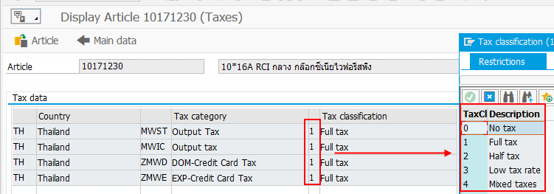

19
กดปุ่ม Tax Data
18

16

12

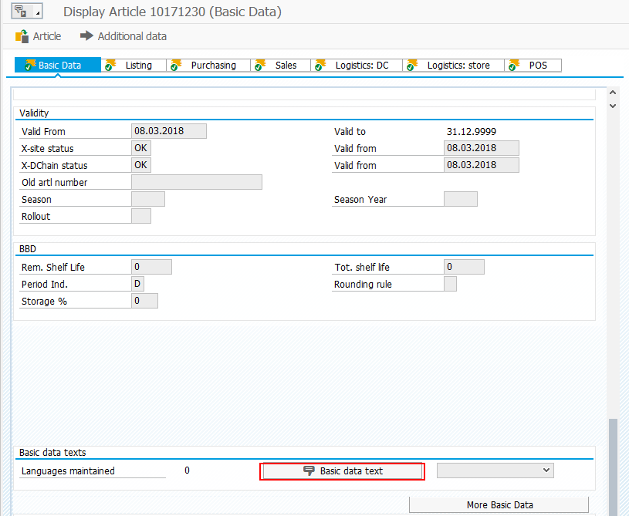

20

23

22

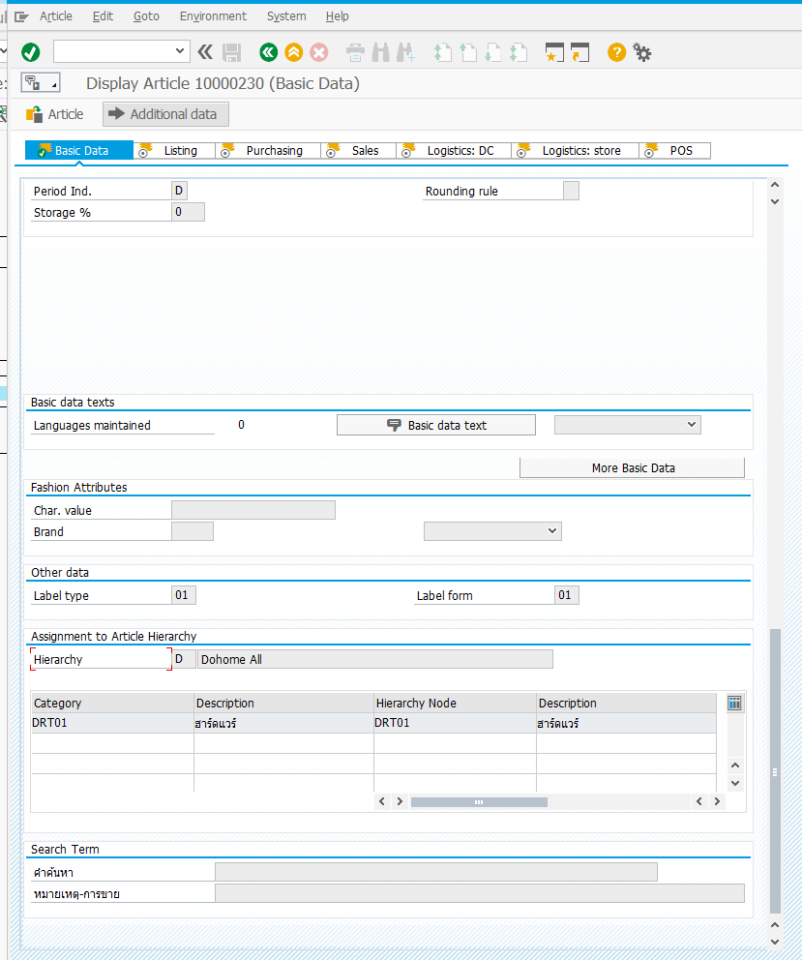
T-Code : MM43 --> Basic Data

15

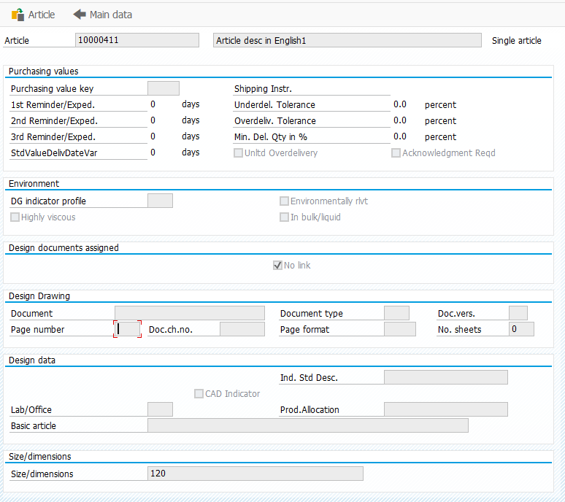
T-Code : MM43 --> Basic Data --> กดปุ่ม Other Basic Data

17

UI - Product Detail
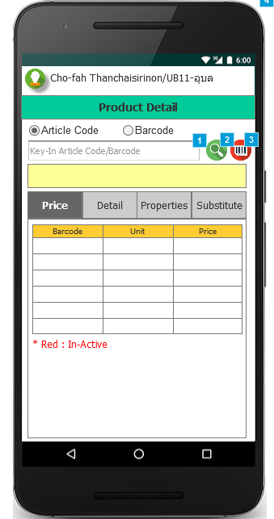
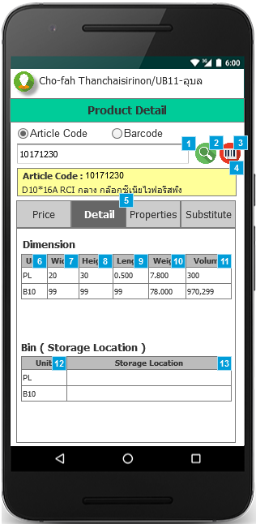
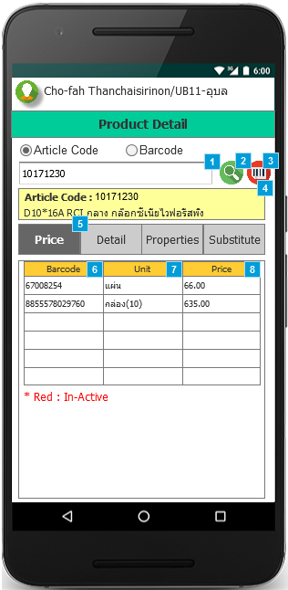
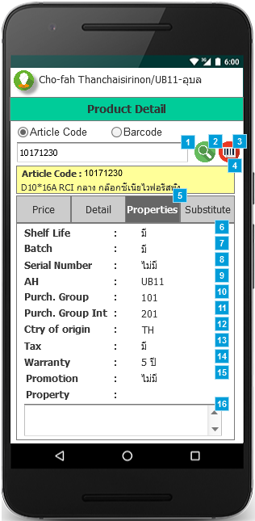
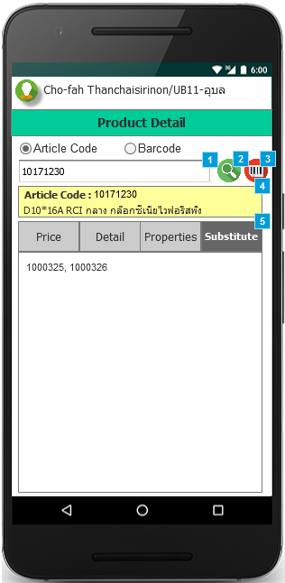
Main
Detail
Price
Properties
Substitute

Stock
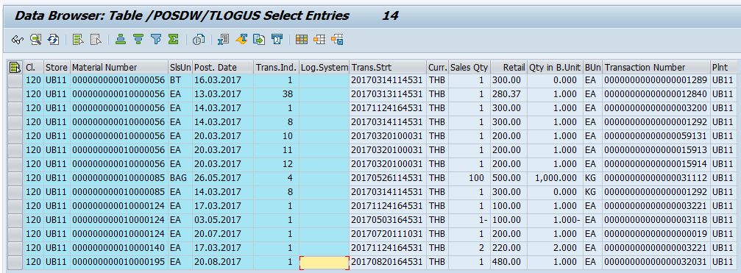

UI - Stock
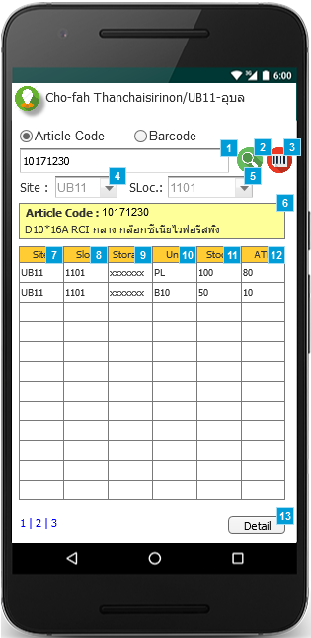
Stock

